Impacto global co2
Emisiones de dióxido de carbono a nivel mundial 1995-2021 Emisiones mundiales de CO2 de 1995 a 2021 (en miles de millones de toneladas métricas) Combustibles fósiles
 | Combustibles fósiles e industria
1995 | 23.45
1996 | 24.15
1998 | 24.21
1999 | 24.52
2000 | 25.23
2001 | 25.45
2002 | 26.04
2003 | 27.37
2004 | 28.63
2005 | 29.6
2006 | 30.58
2007 | 31.49
2008 | 32.07
2009 | 31.61
2010 | 33.34
2011 | 34.47
2012 | 34.97
2013 | 35.28
2014 | 35.53
2015 | 35.5
2016 | 35.45
2017 | 35.93
2018 | 36.65
2019 | 36.7
2020 | 34.81
2021 | 36.4
Emisiones de dióxido de carbono a nivel mundial 1995-2021
Emisiones mundiales de CO2 de 1995 a 2021 (en miles de millones de toneladas métricas)
 | Combustibles fósiles e industria
1995 | 23.45
1996 | 24.15
1998 | 24.21
1999 | 24.52
2000 | 25.23
2001 | 25.45
2002 | 26.04
2003 | 27.37
2004 | 28.63
2005 | 29.60
2006 | 30.58
2007 | 31.49
2008 | 32.07
2009 | 31.61
2010 | 33.34
2011 | 34.47
2012 | 34.97
2013 | 35.28
2014 | 35.53
2015 | 35.50
2016 | 35.45
2017 | 35.93
2018 | 36.65
2019 | 36.70
2020 | 34.81
2021 | 36.40

Línea de tiempo
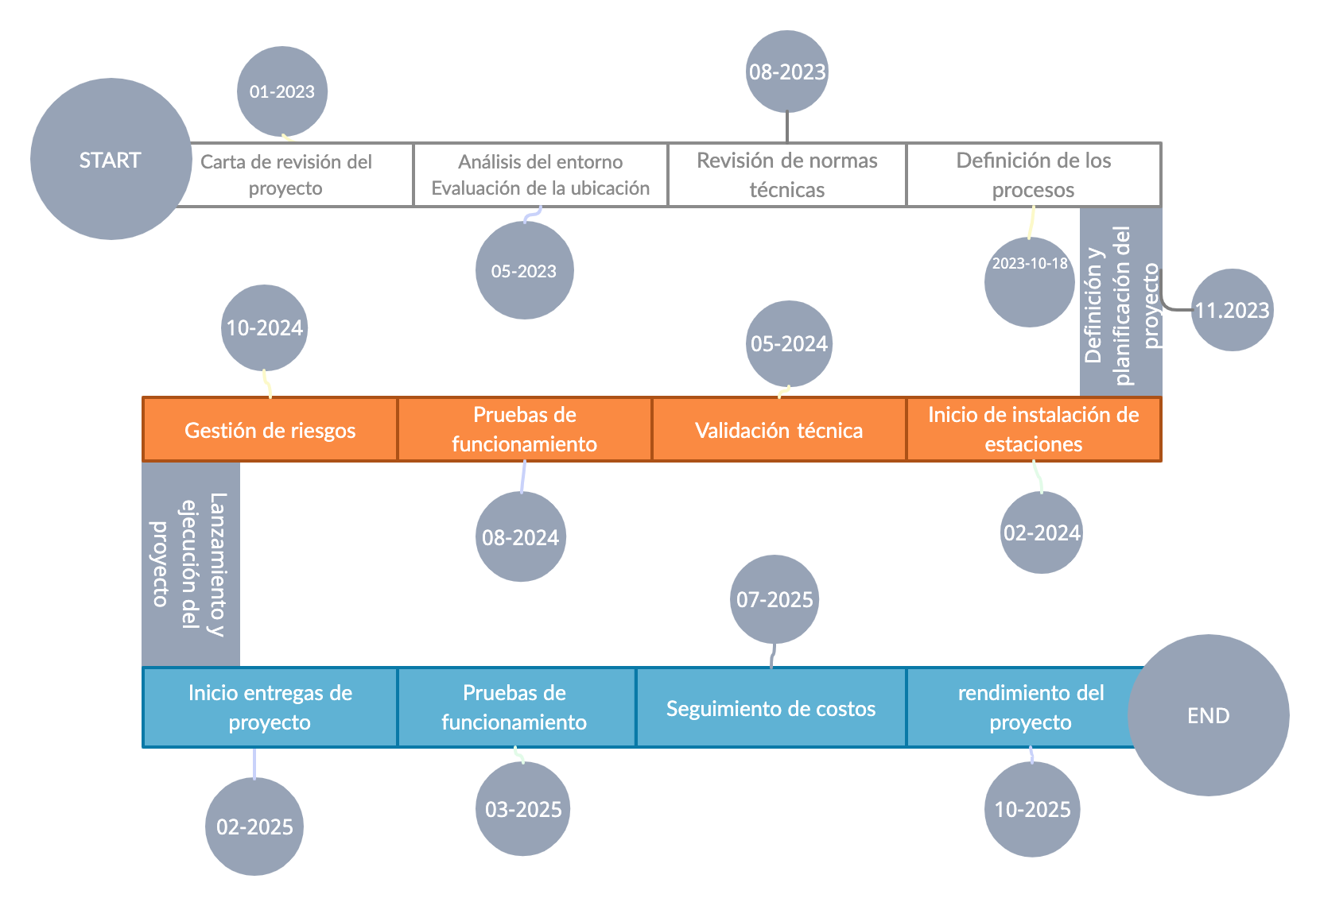

Matriz QDF
 |  |  |  |  |  |  |  |  |  |  |  |  |  | Encuenta
 |  | Bajas emisiones de dioxido de carbono | Transformacion de la movilidad | Instalacion de red de carga | Energia renovable | Treinta estaciones de carga | Uso en diferentes sectores | Facil, se adapta al espacio | Medidas de acuerdo a necesidad. |  |  |  |  | Nosotros | Energia bidireccional | Beneficios

Encuesta vrs Nosotros
 | Nosotros | Energia bidireccional | Beneficios
 | 3 | 5 | 5
 | 5 | 4 | 3
 | 5 | 4 | 3
 | 3 | 5 | 4
 | 3 | 4 | 4
 | 5 | 3 | 3
 | 3 | 3 | 3
 | 3 | 5 | 3
Encuesta vrs Nosotros
 | Nosotros | Energia bidireccional | Beneficios
 | 3 | 5 | 5
 | 5 | 4 | 3
 | 5 | 4 | 3
 | 3 | 5 | 4
 | 3 | 4 | 4
 | 5 | 3 | 3
 | 3 | 3 | 3
 | 3 | 5 | 3
 | ¿CÓMOS?
 | REQUERIMIENTOS TÉCNICOS

¿QUÉS?
REQUERIMIENTOS DE LOS USUARIOS |  |  |  |  |  |  |  |  |  |  |  | Suma | Rango
Analisis Tecnico | Sostenible | l | l |  | £ |  | £ |  |  |  |  | 16 | 3 | 3 | 5 | 5
 | Carga bidireccional | l | l | £ |  | £ | £ |  |  |  |  | 19 | 2 | 5 | 4 | 3
 | Consumo de energia |  | £ | l |  | £ |  |  |  |  |  | 11 | 3 | 5 | 4 | 3
 | Reducccion uso combuistibles fosiles |  |  |  | l | £ | l | £ |  |  |  | 16 | 3 | 3 | 5 | 4
Ubicación | Centros comerciales |  |  | £ | £ | l | l | £ | £ |  |  | 22 | 2 | 3 | 4 | 4
Viabilidad | Adaptabilidad |  | £ |  | £ | l | £ | £ |  |  |  | 17 | 3 | 5 | 3 | 3
 | Aceptacion |  |  |  | l | l | l | l |  |  |  | 20 | 2 | 3 | 3 | 3
 | Beneficios | l | l | l | l | l | l | l | l |  |  | 40 | 0 | 3 | 5 | 3
 | Suma | 15 | 21 | 16 | 24 | 29 | 29 | 19 | 8 | 0 | 0
 | Rango | 1 | 1 | 1 | 0 | 0 | 0 | 1 | 2 | 3 | 3 |  | Relación entre QUÉS y CÓMOS |  |  |  |  | Referen Competit
 |  |  |  |  |  |  |  |  |  |  |  |  | Relación |  | Símbolo |  | Puntaje | Convenc | IES
 |  |  |  |  |  |  |  |  |  |  |  |  | Alta |  | l |  | 5 |  | Comp 1

 |  |  |  |  |  |  |  |  |  |  |  |  | Media |  | £ |  | 3 |  | Comp 2
 | Cuántos
 |  |  |  |  |  |  |  |  |  |  |  |  | Baja |  | ¡ |  | 1 |  | Comp 3

 |  |  |  |  |  |  |  |  |  |  |  |  | Ninguna |  |  |  | 0 |  | Nosotros

